Classificação
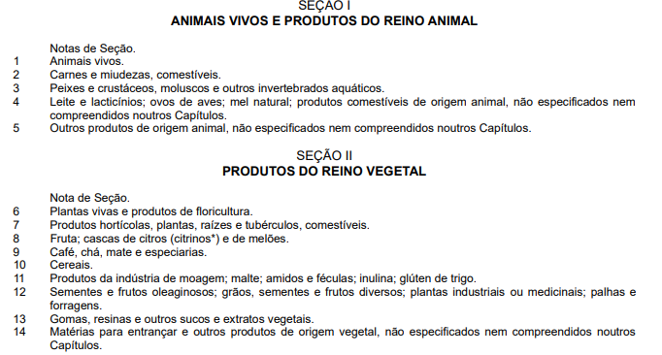
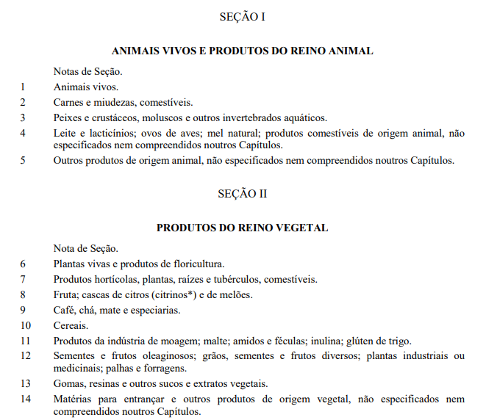
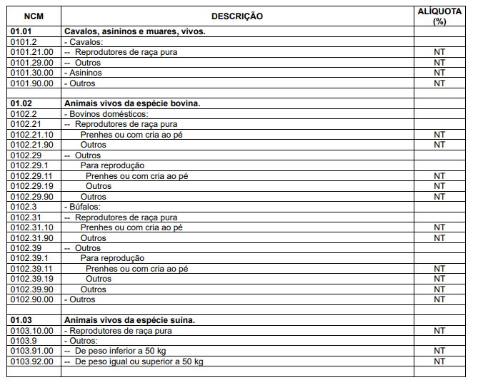
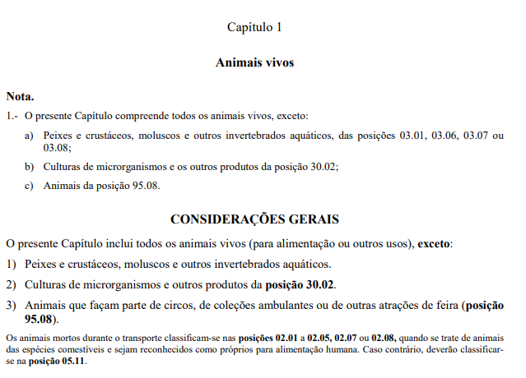
COD_PRODUTO | DES_PRODUTO | COD_GETIN | COD_NCM |  | COD_CEST
1 | PROUTO 1 | XXXXXX | XXXXXXXX |  | XX.XXX.XX
 |  |  | XX | CÁPITULO | XX | SEGUIMENTOS RELACIONADOS NO ANEXO CORRESPONDETE
 |  |  | XX | POSIÇÃO | XXX | SEQUENCIA DE ORDEM DA SEQUENCIA DE SEU ANEXO
 |  |  | XX | SUB POSIÇÃO | XX | ESPECIFICAÇÃO DO ITEM
 |  |  | X | ITEM
 |  |  | X | SUB ITEM

FORMAÇÃO DO NCM |  |  |  |  | FORMAÇÃO DO CEST
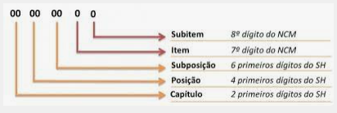
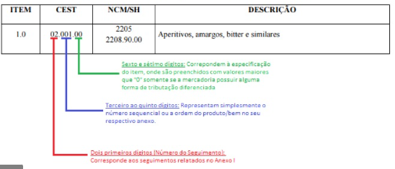

DEFINIÇÕES DE UM PRODUTO - SÃO REALIZADOS ATRAVÉS DE DUAS TABELAS
TABELA TIPI CONTRA A TABELA NESH

TIPI |  |  |  |  |  |  | NESH

